Plan1
FICHA TÉCNICA BD BDP 6074 BABYDOLL REGATA RIB CANELADO AD.
DESCRIÇÃO: BABYDOLL REGATA RIB CANELADO AD.
REFERÊNCIA: BD BDP 6074
FORNECEDOR: LUARE'MIO CONFECÇÕES
NOME FANTASIA: CIA DO CORPO
COMPOSIÇÃO: 95% POLIÉSTER 05% ELASTANO
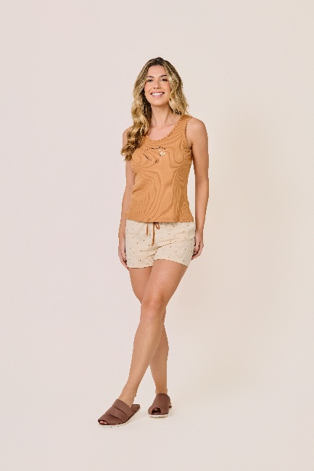
 | BLUSA

TAMANHO | CIRCUNF. BUSTO | COMPRIMENTO
P | 83 - 91 | 52 - 60
M | 91 - 99 | 54 - 62
G | 99 - 107 | 57 - 65
GG | 107 - 115 | 59 - 67
XG | 115 - 123 | 61 - 69
XGG | 123 - 131 | 63 - 71
EXG | 131 - 139 | 65 - 73

TAMANHO | CIRCUNF.CINTURA | CIRCUNF.QUADRIL
P | 64 - 70 | 95 - 103
M | 66 - 72 | 100 - 108
G | 70 - 76 | 105 - 113
GG | 74 - 80 | 110 - 118
XG | 78 - 84 | 115 - 123
XGG | 82 - 88 | 120 - 128
EXG | 86 - 92 | 123 - 131

